Solicitud gráfica
 | Área: | Matemáticas |  |  | Fecha:
 | Grado: | 7
 | Título del tema: | Longitudes y áreas |  |  | ¿Cuaderno de estudio o recurso? | Recurso
 | Editor: |  |  |  | Motor del recurso | F10B

 | Código guión o recurso: | MA_07_11_REC130 | ← Para determinar este código, visite la hoja de Ayuda
 |  |  |  |  | ESPECIFICACIÓN DE ARCHIVOS A ENTREGAR
Núm. | Archivo Shutterstock o ruta en web | Imagen para: | Tipo | Ubicación de la imagen en el recurso F10B | Nombre imagen SMALL | Tamaño imagen SMALL | Nombre imagen ZOOM | Tamaño imagen ZOOM | Descripción | Observaciones
IMG01 | 284139386 | Recurso F10B | Fotografía | Contenido | MA_07_11_REC130_IMG01.jpg | 0 |  |  |  | 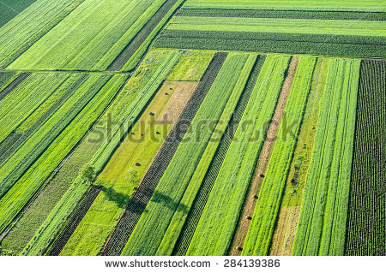
IMG02 | 357787139 | Recurso F10B | Fotografía | Contenido | MA_07_11_REC130_IMG02.jpg | 0 |  |  |  | 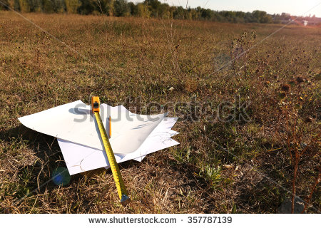
IMG03 | 183624455 | Recurso F10B | Fotografía | Contenido | MA_07_11_REC130_IMG03.jpg | 0 |  |  |  | 